Tabelle1
Prof. Dr.-Ing. habil. Lothar Kroll
Professur Strukturleichtbau und Kunststoffverarbeitung
 |  |  |  |  |  | Projekt: KNVB
Datum: |  |  |  |  |  |  |  |  |  |  |  |  | Versuchsteilnehmer:
Extruder: NPE30 |  |  |  |  |  |  |  |  |  |  |  |  | Versuchsmaterial: |  |  | 40% Ingeo PLA 2003 + Bionolle PBS 1001 + 20% Vinnex 2505
Schnecke: Dreizonenschnecke
Motor: 3 kW
Nachfolge: Rohrlinie
Werkzeug: Rohrkopf Ø 32 mm

Schnecke | Aus lastung | EZ | HZ1 | HZ2 | HZ3 | HZ4 | WZ1 | WZ2 | WZ3 | Masse temp. | Masse druck | Wasser druck | Vakuum | Abzug | Abstand WZ-Kal. | Bemerkung
u/min | % | °C | °C | °C | °C | °C | °C | °C | °C | °C | bar | bar | mbar | m/min | mm

 |  |  | 170 | 165 | 165 | 160 | 160 | 155 |  |  |  |  |  |  |  | kein stabiler Betrieb möglich
55 | 19 |  | 165 | 165 | 160 | 160 | 160 | 155 |  | 156 | 4 |  |  | 0.53 | ~20
55 | 20 |  | 165 | 165 | 160 | 160 | 160 | 155
55 | 20 |  | 165 | 165 | 160 | 160 | 160 | 155 |  | 156 | 4 |  |  | 0.53 | ~20 | Rohr in sehr guter Qualität
56 | 22 |  | 165 | 165 | 160 | 160 | 160 | 160 |  | 157 | 3 |  |  | 0.65 | ~21

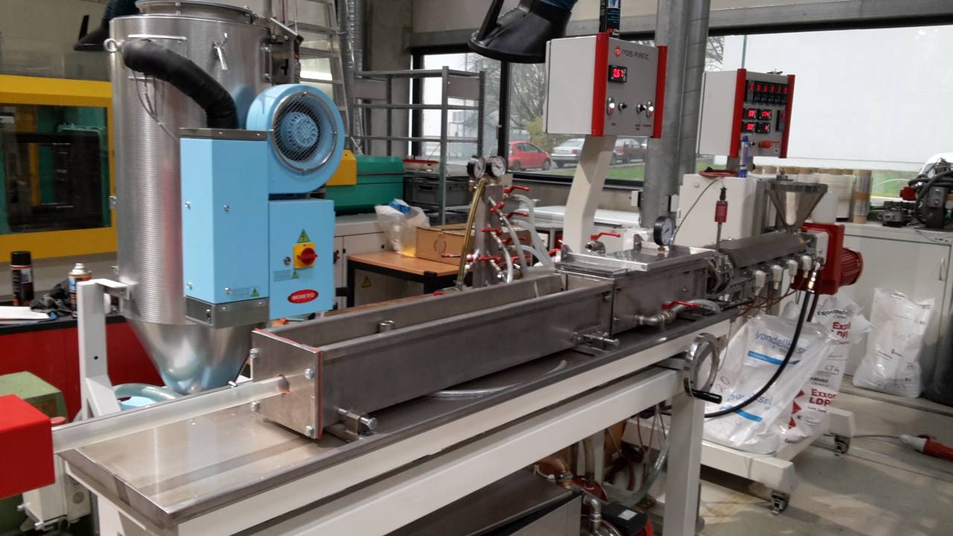
 | IG*I | delta
189.559998 | 3645.6565223 | 56.565266
189.580017 | 3603.1492338 | 57.460045
189.600006 | 3567.2764954 | 57.559017
189.610016 | 3543.1113003 | 57.564556
189.640015 | 3517.1449698 | 57.567272
189.640015 | 3491.6420531 | 57.569363
189.660004 | 3466.9571001 | 57.568386
189.670013 | 3442.7060417 | 57.565941
189.700012 | 3418.7194624 | 57.559849
189.710022 | 3395.4918179 | 57.550869
189.720001 | 3372.8383602 | 57.542015
189.730011 | 3350.1151379 | 57.529381
189.75 | 3328.0090323 | 57.518402
189.76001 | 3306.2820127 | 57.505985
189.790009 | 3150.885551 | 57.775314
189.800018 | 3208.6819422 | 57.793293
189.779999 | 3257.5223186 | 57.751347
189.779999 | 3296.9198892 | 57.706043
189.740021 | 3329.1666027 | 57.671051
189.700012 | 3356.544627 | 57.650658
189.640015 | 3381.8746741 | 57.646297
189.559998 | 3406.9620935 | 57.653751
189.480011 | 3432.8080678 | 57.662731
189.410004 | 3460.062285 | 57.67907
189.300018 | 3488.4595061 | 57.703045
189.040009 | 3520.865672 | 57.748772
188.940002 | 3553.5953427 | 57.779461
188.77002 | 3585.6971641 | 57.806973
188.610016 | 3619.9148085 | 57.836021
188.429993 | 3656.5568313 | 57.870705
188.040009 | 3693.5005107 | 57.936165
187.839996 | 3734.6007023 | 57.973423
187.610016 | 3775.6081384 | 58.013107
187.369995 | 3819.5436055 | 58.05994
187.119995 | 3865.0042272 | 58.101852
186.619995 | 3913.3269589 | 58.197399
186.360016 | 3962.3281285 | 58.247623
186.050018 | 4014.6057561 | 58.298035
185.800018 | 4068.4859644 | 58.352596
185.160004 | 4125.1543011 | 58.460121
184.839996 | 4183.2036727 | 58.514587
184.550018 | 4244.7939751 | 58.570137
184.160004 | 4308.1961392 | 58.624409
183.800018 | 4373.7946202 | 58.677158
183.080017 | 4442.0478394 | 64.658279
182.740021 | 4512.6779067 | 57.324726
182.360016 | 4586.8918381 | 58.286739
181.920013 | 4662.8846674 | 58.531937
181.559998 | 4742.138236 | 58.701454
180.730011 | 4826.0293616 | 58.933846
...

